Cycle 1
Thème du cycle |  |  |  | Problématique
Cycle 1 : Modéliser le comportement linéaire et non linéaire des systèmes. |  |  |  | Comment améliorer la fiabilité d'un modèle dans le but de minimiser les écarts modèle-réel ?

Macro Compétences |  |  | Compétences |  | Connaissances
Mod 2 : Proposer un modèle de connaissance et de comportement Mod 3 : Valider un modèle |  |  | Mod2.C1 | Chaîne d’énergie et d'information | Mod2.C1.SF4 | Associer un modèle à une source d’énergie
 |  |  |  |  | Mod2.C1.SF5 | Associer un modèle aux composants d’une chaîne d’énergie
 |  |  |  |  | Mod2.C1.SF6 | Associer un modèle aux composants d’une chaîne d’information
 |  |  | Mod2.C8 | Linéarisation des systèmes non linéaires | Mod2.C8.SF1 | Linéariser le modèle autour d’un point de fonctionnement
 |  |  | Mod3.C1 | Point de fonctionnement : Non-linéarités (hystérésis, saturation, seuil) | Mod3.C1.SF1 | Vérifier la cohérence du modèle choisi avec les résultats d’expérimentation

Présentation de la séquence |  |  |  | Situation déclenchente
En PCSI/MPSI, une première approche de la modélisation des systèmes multiphysiques a été vue. En confrontant une simulation à un essai, on peut faire apparaître des écarts, en modifiant les conditions initiales (par exemple, une plage de déplacement, une vitesse cible...). |  |  |  | Présentation d'une modélisation du Control'X. Confrontation directe au réel. Leviers d'action, impact sur le modèle.

Objectifs - Eléments de synthèse |  |  |  | Evaluation
Caractériser les écarts entre les résultats d'une simulation et un système réel (temps de réponse, dépassement, précision, …) Identifier la nécessité de modeliser des non linéarités à partir d'expérimentations. Modéliser les non linéarités. Observer l'impact des modifications sur les écarts modèle-réel. |  |  |  | * Quantifier des écarts : évaluation formative en TD/QCM. * Améliorer un modèle et quantifier les améliorations : évaluation formative en TP/Synthèse. * Analyser et prévoir le comportement d'un système : évaluation sommative en DM/DS.

Prérequis
* Caractériser et quantifier des écarts. |  |  |  | * Modéliser / Résoudre SLCI.

Déroulement de la séquence | Semaine 1 |  | Semaine 2 |  | Semaine 3
Question directrice | Mais… d'où viennent ces écarts entre le modèle et le réel ? |  | Comment modéliser une non linéarité ? |  | Ce nouveau modèle est-il plus fiable ?
Activités | CE - 20 minutes | Présentation de la problématique avec le ControlX | CE - 20 minutes | Synthèse sur les non linéarités. | CE - 20 minutes | Synthèse de la séquence.
 | CE - 40 minutes | Rappels de modélisation de SUP. | CE - 20 minutes | Synthèse sur les questions suite aux exercices d'application. | CE - 20 minutes | Synthèse sur les questions suites au TD.
 |  |  | CE - 20 minutes | Démarrage TD en groupe. | CE - 20 minutes | Démarrage TD en groupe.
 | TD - 1h | Analyse d'un modèle multiphysique. Scooter BMW CEVO | TD - 1h | Suite du TD. Eventuellement lanceur vega | TD - 1h | Suite du TD.
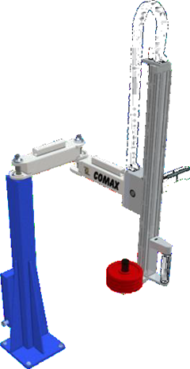
 | TP - 2h - Ilot 1/2 | Découverte du système. Quantification des écarts entre le modèle et le réel. Recherche des origines des écarts. | TP - 2h - Ilot 2/2 | Recherche d'essais permettant la caractérisation des non linéarités. | TP - Synthèse ilot | Présentation PPT.
 | 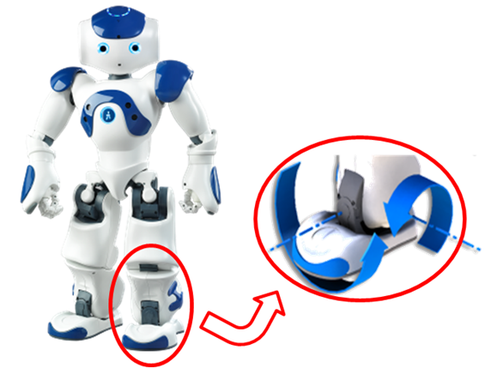 |  | 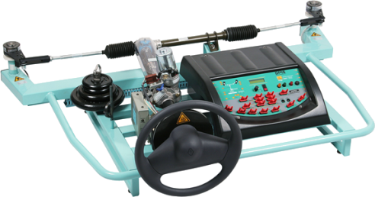

Conclusion / bilan
Travail de recherche | Exercice d'application : réduction de schéma blocs. |  | TD : Prévision des performances d'un système multiphysique.

Liste Systèmes
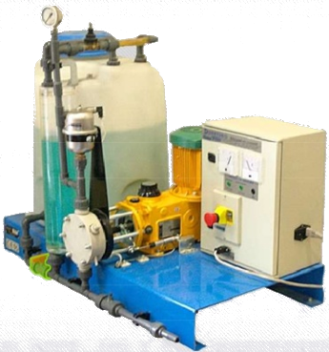
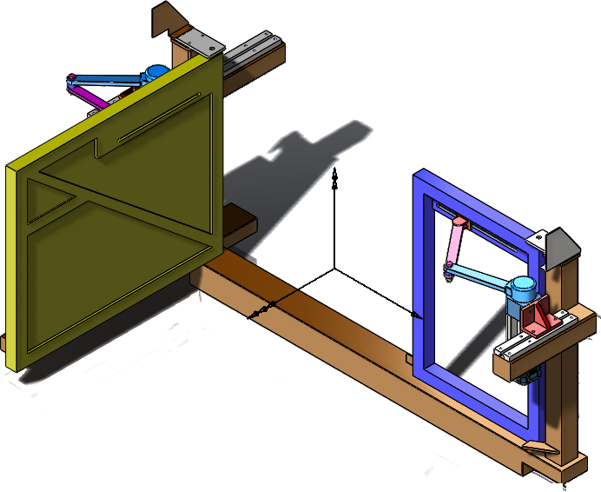
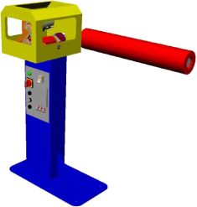
Cordeuse
Maxpid
Cheville
Plateforme 6 axes
Nacelle
Comax
Barrière Sympact
Pilote de bateau ?
Toit de 206 cc.
D2C
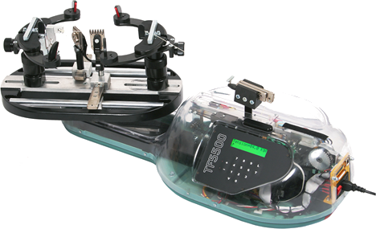
Axenum

